Node.js интервью чек-лист 🟢
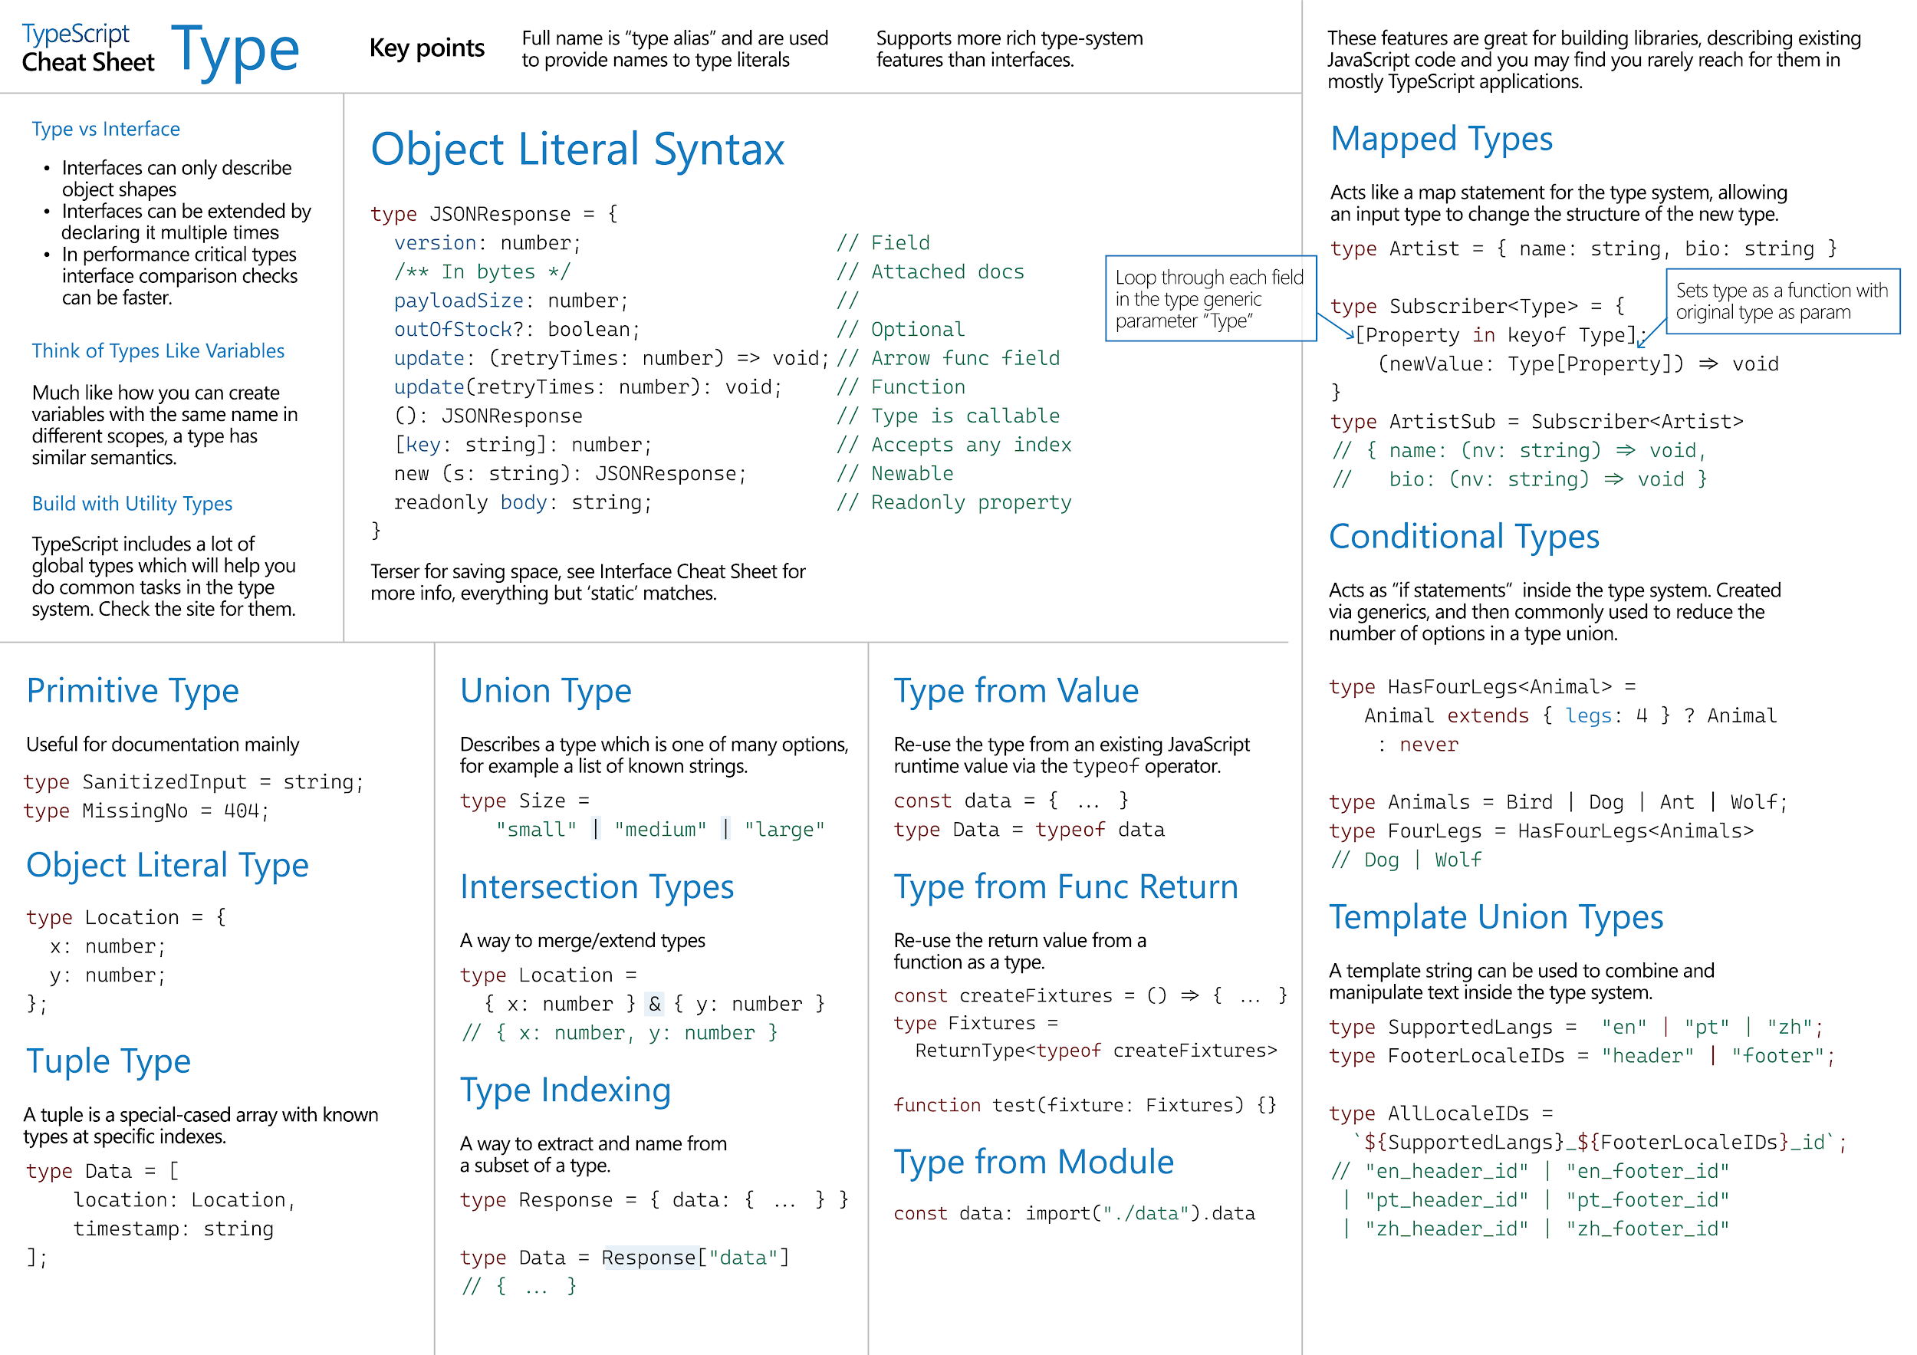
Вопрос | Ссылка на ответы | Категория | Сложность/приоритет | Оценка | Комментарий кандидата/интервьюера
Расскажи немного о себе | Самопрезентация для интервью 🗣️ | Общие | 🟡 Средне | 🔷 Не выполнено
Расскажи о сложной/интересной задаче | Кейсы 💁‍♂️ | Общие | 🟡 Средне | 🔷 Не выполнено
Node.js history | Node.js: The Documentary | An origin story - YouTube | Node.js | 🟢 Легко | 🔷 Не выполнено | They differ in a way they import modules, cjs imports are sync while esm imports are static. This different approach lets solve circular depencies.
ESM vs Common modules | https://blog.logrocket.com/es-modules-in-node-today/ | Node.js | 📉 Низкий приоритет | 🔷 Не выполнено
Как вы понимаете, что вам нужна npm библиотека и выбираете ее? | https://betterprogramming.pub/how-to-choose-the-right-npm-package-for-your-project-c3d1cc25285e | Node.js | 📉 Низкий приоритет | 🔷 Не выполнено | Assuming I need a function that makes some heavy calcs, I look for solutions that already does that heavy lifting for me. I view the lib's rating and read documentation to understand is it better to use this lib or it'll be easier to write my own module.
Practice logging with `npm winston library` | https://betterstack.com/community/guides/logging/how-to-install-setup-and-use-winston-and-morgan-to-log-node-js-applications/ | Node.js | 📉 Низкий приоритет | 🔷 Не выполнено
What tools do use for debugging node.js project? | https://betterstack.com/community/guides/scaling-nodejs/nodejs-debugging/ | Node.js | 📉 Низкий приоритет | 🔷 Не выполнено
PM2: keeping application alive | https://betterstack.com/community/guides/scaling-nodejs/pm2-guide/ | Node.js | 📉 Низкий приоритет | 🔷 Не выполнено
Error handling | https://javascript.info/custom-errors https://github.com/goldbergyoni/nodebestpractices/tree/master?tab=readme-ov-file#2-error-handling-practices | Node.js | 🟡 Средне | 🔷 Не выполнено | error first in callback based operations, trycatch for sync and promise functions, Promise.reject().catch(), error event emitting, process.on('uncaughtException', cb)
Async error handling | https://javascript.info/promise-error-handling https://github.com/goldbergyoni/nodebestpractices/tree/master?tab=readme-ov-file#2-error-handling-practices | Node.js | 📈 Высокий приоритет/Сложно | 🔷 Не выполнено | error first in callback based operations, trycatch for promises, Promise.reject().catch(), error event emitting, process.on('uncaughtException', cb)
Event Emitter in Node.js + error handling with event emitters | https://javascript.info/promise-error-handling https://github.com/goldbergyoni/nodebestpractices/tree/master?tab=readme-ov-file#2-error-handling-practices | Node.js | 📈 Высокий приоритет/Сложно | 🔷 Не выполнено | Node.js has Events module that exports EventEmitter class. This class allows creating custom events, apply our logic for when emitting these events pass data to a callback which declared when event is listened
Working with file system | https://www.digitalocean.com/community/tutorials/how-to-work-with-files-using-the-fs-module-in-node-js | Node.js | 🟡 Средне | 🔷 Не выполнено | Node.js provides working with file system using 'fs' module. The module gives lots of method to interact with files in the system including reading, writing, accessing, creating files, in sync and async modes, also it provides streaming methods to write and read files.
Расскажите как устроен event loop в nodejs setImmediate, nextTick | https://nodejs.org/en/learn/asynchronous-work/event-loop-timers-and-nexttick#event-loop-explained https://www.builder.io/blog/visual-guide-to-nodejs-event-loop https://dev.to/lydiahallie/javascript-visualized-event-loop-3dif https://www.youtube.com/watch?v=L18RHG2DwwA&list=PLC3y8-rFHvwj1_l8acs_lBi3a0HNb3bAN&index=1 https://dev.to/lunaticmonk/understanding-the-node-js-event-loop-phases-and-how-it-executes-the-javascript-code-1j9 https://www.youtube.com/watch?v=cCOL7MC4Pl0&t=31s | Node.js | 📈 Высокий приоритет/Сложно | 🔷 Не выполнено | node.js is single threaded and, in order not to get blocked in task, it runs all tasks with the help of event loop. Event loop catches all functions invoked in the app and distributes them depending on the type of functions. Sync functions go to call stack where they are executed in a way FILO, async tasks are registered in callstack and forwarded to macro and micro tasks. There are 6-7 phases in event loop macro tasks that are executed in the order timers, pending callback, idle/prepare, poll, check, close callbacks. Also, there's micro tasks which are promises and process.nextTick. Micro tasks are fulfilled with more priority than macro tasks and if we need some operations to be fulfilled before any i/o operation we set them to be fulfilled in microtasks. In macro task phases there timers that responsible for setTimeout and setInterval, pending callbacks execute callbacks from previous iterations poll phase, in idle/prepare internal tasks of node.js, poll retrieves new i/o events, check immediately fulfills tasks scheduled by setImmediate, close callbacks runs tasks when closing db connections or terminating servers.
В чем разница между nodejs и javascript | https://www.reddit.com/r/learnprogramming/comments/vfts23/comment/icxvzxf/?utm_source=share&utm_medium=web3x&utm_name=web3xcss&utm_term=1&utm_content=share_button | Node.js | 🟢 Легко | 🔷 Не выполнено | js is a scenaric lang of programming used for client-side programming, while node.js is a runtime allowing js to be executed on server side.
Node.js работает ассинхронно или парраллельно? What is the difference between a synchronous and asynchronous function in Node.js, and when would you use each of them? | https://levelup.gitconnected.com/concurrency-and-parallelism-in-nodejs-techniques-and-considerations-dde2ecf28bcb | Node.js | 🟡 Средне | 🔷 Не выполнено | Node.js is not parallel, it's single threaded and allows to fulfill operations async. By async I mean we can defer the time a function will be invoked for a later when it will be ready. Sync operations are needed when we need immediate fulfillment of tasks like logging something or calculating or when we need to make sure some tasks need to be fulfilled first and in that strcit order. Async tasks are preferable when we need to load some data or make heavy calculations but we don't to block our application. We call async function and use it's result when it's available.
Как вы понимаете термин: non-blocking, event-driven | https://www.freecodecamp.org/news/understanding-node-js-event-driven-architecture-223292fcbc2d/ | Node.js | 🟡 Средне | 🔷 Не выполнено | Non-blocking means that our single thread is not blocked by any heavy task and this heavy task is fulfilled async in the backend of our application and the result is returned to callstack when ready. Event-driven means that in the core of node.js event loop there's event demultiplexer which is responsible for storing i/o requests along with their handlers. When i/o is completed, demultiplexer pushes an event about to event loop which in turn execute returned with asigned handlers. Then it goes for next round of iteration
расскажите о libuv | https://www.geeksforgeeks.org/node-js/libuv-in-node-js/ | Node.js | 🟡 Средне | 🔷 Не выполнено | Libuv is a native lib of node.js serving for interacting with os and representing low-level engine that provides node.js with API for creating event loop. Libuv with other set of low-level functionialities are wrapped into js which makes it one of cores of node.js
Streams in Node.js | Типы стримов https://www.digitalocean.com/community/tutorials/how-to-work-with-files-using-streams-in-node-js | Node.js | 📈 Высокий приоритет/Сложно | 🔷 Не выполнено | Streams are one of node.js components. Streams allows devide data into chunks and process them chunk by chunk. This gives advantage of freeing event loop for other tasks, not making the app wait for a whole file to process and handle them as they arrive. There are 4 types of streams: readable, writable, duplex, transform.
Buffers in Node.js | https://www.digitalocean.com/community/tutorials/using-buffers-in-node-js | Node.js | 📈 Высокий приоритет/Сложно | 🔷 Не выполнено | Buffer is a space in RAM which we can access in node.js using Buffer module. Buffers store binary data in sequence like array, but unlike arrays buffer size cannot be changed after first size allocation. Some core node.js modules process data as buffer objects
Разница между несколькими потоками (threads) и процессами | https://stackoverflow.com/a/200473 | Node.js | 📈 Высокий приоритет/Сложно | 🔷 Не выполнено
Для каких проектов/задач лучше использовать node.js и почему | https://www.toptal.com/javascript/why-the-hell-would-i-use-node-js https://www.simplior.com/node-js-use-case | Node.js | 🟡 Средне | 🔷 Не выполнено | Node.js is good for fast data processing projects like sending files or reading/wrting files. A project that require heavy calculations is not suitable for node.js since it's signle-threaded and can get blocked
Worker thread | https://www.digitalocean.com/community/tutorials/how-to-use-multithreading-in-node-js | Node.js | 📈 Высокий приоритет/Сложно | 🔷 Не выполнено | стоит упоминать, что подойдут для математических вычислений
Child processes | По child processes: https://www.digitalocean.com/community/tutorials/how-to-launch-child-processes-in-node-js | Node.js | 🟡 Средне | 🔷 Не выполнено
Cluster mode | После прочтения ответить на вопрос о разнице child processes vs cluster mode https://www.digitalocean.com/community/tutorials/how-to-scale-node-js-applications-with-clustering | Node.js | 🟡 Средне | 🔷 Не выполнено
Code review check list/Рефакторинг | https://github.com/goldbergyoni/nodebestpractices https://github.com/ryanmcdermott/clean-code-javascript | Node.js | 🟡 Средне | 🔷 Не выполнено
Controllers | https://docs.nestjs.com/controllers | NestJS | 🟢 Легко | 🔷 Не выполнено | Controllers are responsible for handling incoming request and returning response to the client
Providers | https://docs.nestjs.com/providers | NestJS | 🟢 Легко | 🔷 Не выполнено | Providers are main building blocks of an application responsible for incapsulating logic and give functionality available to other parts of an app through dependency injection mechanism
Modules | https://docs.nestjs.com/modules | NestJS | 🟢 Легко | 🔷 Не выполнено | Modules help logically separate and organize a relavant set of code to set boundaries clear between features. It's good to organize code with solid principles as app/team grows
Middlewares | https://docs.nestjs.com/middleware | NestJS | 🟢 Легко | 🔷 Не выполнено | Middlewares are functions that have access to request and response of a current http router handler. They are fulfilled before and after main handler and implement some repeated logic for a set of routes. Example is jwt, session, etc. Also, they have next function which serves to return control to the next middleware or handler
Exception filters | https://docs.nestjs.com/exception-filters | NestJS | 📈 Высокий приоритет/Сложно | 🔷 Не выполнено | Nest.js has advanced exception handling system that handles all uncaught exceptions at app main root. Nest provides HttpException class to returning standarted exception for REST/GraphQL api based apps. Also, we can use class-validator to filter incoming data in dtos, create our custom exceptions.
Interceptors | https://docs.nestjs.com/interceptors | NestJS | 📈 Высокий приоритет/Сложно | 🔷 Не выполнено | Interceptors are injectables that can process in/our coming data before/after the main route request is handled. They can bind extra logic before/after method execution, transform returned result, exception, extend basic function behavior, and completely override function depending on conditions
Pipes | https://docs.nestjs.com/pipes | NestJS | 📈 Высокий приоритет/Сложно | 🔷 Не выполнено | Pipes are necessary for 2 use cases: transform outgoing data, evaluate incoming data
Guards | https://docs.nestjs.com/guards | NestJS | 📈 Высокий приоритет/Сложно | 🔷 Не выполнено | Guards are classes used for managing access to routes based on certain logic
Dependency Injection | https://www.digitalocean.com/community/tutorials/a-guide-on-dependency-injection-in-nestjs https://docs.nestjs.com/providers#dependency-injection https://docs.nestjs.com/fundamentals/injection-scopes | NestJS | 📈 Высокий приоритет/Сложно | 🔷 Не выполнено | DI is a pattern fascilitating providers to create connections between each other. DI system has 2 roles: consumer and provider. The relationship between these two is managed by injector abstraction. When a resource needs a provider, injector checks whether the res has instantiated provider and if not, instatiates it.
Injection Scopes | https://docs.nestjs.com/fundamentals/injection-scopes | NestJS | 🟡 Средне | 🔷 Не выполнено | Injection scope defines when providers are created and the extent of availability. There are 3 scopes, singleton, request, transient. Singleton is when instantiated once at the start of an app and available throutout the app. Request is when provider instantiated on every incoming request. Transient is when provider is instantiated everytime it's used
Circular dependency | https://docs.nestjs.com/fundamentals/circular-dependency | NestJS | 🟡 Средне | 🔷 Не выполнено | CD is situation when file A depends on file B and vice versa. This situation must be avoided as possible, but if encountered nest provides several solutions. One of them is forwardRef(() => service). Another is using interfaces to break tight coupling.
Module Reference | https://docs.nestjs.com/fundamentals/module-ref | NestJS | 🟢 Легко | 🔷 Не выполнено
Lifecycle Events | https://docs.nestjs.com/fundamentals/lifecycle-events | NestJS | 🟡 Средне | 🔷 Не выполнено
Serialization | https://docs.nestjs.com/techniques/serialization | NestJS | 🟡 Средне | 🔷 Не выполнено | Processing data before returning response to client. We can hide data, map it, transform it using nest interceptors
Versioning | https://www.postman.com/api-platform/api-versioning/ https://docs.nestjs.com/techniques/versioning | NestJS | 🟢 Легко | 🔷 Не выполнено | Allows creating several versions of same controllers or route handlers. Useful when you need to move to technologies but must provide old APIs for apps that still using it.
Caching with redis | https://docs.nestjs.com/techniques/caching | NestJS | 🟢 Легко | 🔷 Не выполнено
Монолит vs microservices | https://blog.bytebytego.com/p/monolith-vs-microservices-vs-modular https://www.ibm.com/think/topics/monolithic-vs-microservices | Архитектура | 📈 Высокий приоритет/Сложно | 🔷 Не выполнено | посмотреть, что лучше в ассинхронной работе RabbitMQ vs Apache оптимальное взаимодействие
Как микросервисы общаются между собой | https://blog.bytebytego.com/p/a-crash-course-on-microservice-communication | Архитектура | 📈 Высокий приоритет/Сложно | 🔷 Не выполнено | Синхронно и Асинхронно TCP, Graphql, gRPC vs RabbiMQ, Kafka, NATS, Redis
Как работает Rabbit MQ? Из каких частей он состоит? | https://www.youtube.com/watch?v=NQ3fZtyXji0 - очень коротко https://www.youtube.com/watch?v=7rkeORD4jSw&t=1s - отличное объяснение. Смотри и потом попытайся сам повторить https://www.youtube.com/watch?v=deG25y_r6OY&t=1s - тоже супер Для старта https://www.youtube.com/watch?v=i-Eh-NCa0Tk | Архитектура | 📈 Высокий приоритет/Сложно | 🔷 Не выполнено
SOLID | https://github.com/ryanmcdermott/clean-code-javascript?tab=readme-ov-file#solid | Архитектура | 📈 Высокий приоритет/Сложно | 🔷 Не выполнено
Принципы ООП: инкапсуляция, наследование, полиморфизм, абстракция | https://developer.mozilla.org/en-US/docs/Learn_web_development/Extensions/Advanced_JavaScript_objects/Object-oriented_programming | Архитектура | 📈 Высокий приоритет/Сложно | 🔷 Не выполнено
3 design паттерна: Observer, Signleton, Fabric | https://refactoring.guru/design-patterns/observer https://refactoring.guru/design-patterns/factory-method https://refactoring.guru/design-patterns/singleton https://refactoring.guru/design-patterns/facade | Архитектура | 📈 Высокий приоритет/Сложно | 🔷 Не выполнено
Modular Architecture | https://dev.to/m_midas/from-chaos-to-clarity-the-critical-role-of-architecture-3p7i | Архитектура | 📈 Высокий приоритет/Сложно | 🔷 Не выполнено
Architecture antipatterns | https://dev.to/m_midas/big-ball-of-mud-understanding-the-antipattern-and-how-to-avoid-it-2i | Архитектура | 📈 Высокий приоритет/Сложно | 🔷 Не выполнено
MVC , MVVM | https://stackoverflow.com/questions/667781/what-is-the-difference-between-mvc-and-mvvm | Архитектура | 📈 Высокий приоритет/Сложно | 🔷 Не выполнено
Чистая функция (Pure function) | https://www.freecodecamp.org/news/what-is-a-pure-function-in-javascript-acb887375dfe/ https://www.youtube.com/watch?v=fYbhD_KMCOg | Functional Programming | 🟡 Средне | 🔷 Не выполнено
Immutability | https://developer.mozilla.org/en-US/docs/Glossary/Immutable | Functional Programming | 🟡 Средне | 🔷 Не выполнено
First-class Functions (Объекты первого порядка) | https://www.geeksforgeeks.org/javascript/what-is-the-first-class-function-in-javascript/ https://developer.mozilla.org/en-US/docs/Glossary/First-class_Function | Functional Programming | 📈 Высокий приоритет/Сложно | 🔷 Не выполнено
Currying | https://javascript.info/currying-partials | Functional Programming | 🟡 Средне | 🔷 Не выполнено
Functional Composition | https://medium.com/javascript-scene/master-the-javascript-interview-what-is-function-composition-20dfb109a1a0 | Functional Programming | 🟢 Легко | 🔷 Не выполнено
Major stages of CI/CD | https://www.atlassian.com/continuous-delivery/principles/continuous-integration-vs-delivery-vs-deployment | CI/CD & Code Quality | 🟡 Средне | 🔷 Не выполнено
Style quides (e.g. Airbnb or your personal) | https://airbnb.io/javascript/react/ | CI/CD & Code Quality | 🟡 Средне | 🔷 Не выполнено
DRY | https://www.freecodecamp.org/news/tips-for-writing-clean-code/#heading-4-follow-the-dry-principle | CI/CD & Code Quality | 🟡 Средне | 🔷 Не выполнено
KISS | https://levelup.gitconnected.com/kiss-the-only-software-design-principle-you-need-ae61b11cd7c6 | CI/CD & Code Quality | 🟡 Средне | 🔷 Не выполнено
YAGNI | https://medium.com/better-programming/yagni-you-aint-gonna-need-it-f9a178cd8e1 | CI/CD & Code Quality | 🟡 Средне | 🔷 Не выполнено
Order of execution | https://www.sisense.com/blog/sql-query-order-of-operations/ | SQL | 📉 Низкий приоритет | 🔷 Не выполнено | from where group by having select order by limit
view: common vs materialized | https://www.geeksforgeeks.org/difference-between-view-and-table/ https://www.postgresqltutorial.com/postgresql-views/ | SQL | 📉 Низкий приоритет | 🔷 Не выполнено
trigger | https://www.digitalocean.com/community/tutorials/how-to-use-triggers-in-mysql | SQL | 📉 Низкий приоритет | 🔷 Не выполнено | Stored procedures auto fulfilled on tables or views before or after to certain events
stored procedures | https://www.sqlshack.com/sql-server-stored-procedures-for-beginners/ | SQL | 📉 Низкий приоритет | 🔷 Не выполнено | Precompiled set of sql statements stored in db. They allow improve code reuse, encapsulate complex logic and enhance performance
functions | https://www.postgresqltutorial.com/postgresql-plpgsql/postgresql-create-function/ | SQL | 📉 Низкий приоритет | 🔷 Не выполнено | Database objects performing specific task and return single value or table. Unlike stored procedures, they are fulfilled as part of queries. Cannot be used in insert, update, delete clauses.
Migrations | https://orkhan.gitbook.io/typeorm/docs/migrations | SQL | 📉 Низкий приоритет | 🔷 Не выполнено | it's version control for databases. Allow tracking history of db updates, rollback if necessary, share across environent, fascilitate to team collaborations, automate deployment. Without migrations we would need manually update sql schema leading to discreepancies, no rolbacks if anything goes wrong, manual deploy
What is a SQL constraint, and what are the different types of constraints available in SQL? | https://www.postgresqltutorial.com/postgresql-tutorial/postgresql-check-constraint/ https://www.digitalocean.com/community/conceptual-articles/understanding-sql-constraints | SQL | 📉 Низкий приоритет | 🔷 Не выполнено | It's rules applied to database ensuring data is consitent, reliable and accurate. They prevent mistakes like duplicated or invalid data, ensure relationships between tables
ORM: TypeORM, Sequelize, Prisma. Cons and pros | https://wanago.io/2020/05/18/api-nestjs-postgresql-typeorm/ | SQL | 🟢 Легко | 🔷 Не выполнено
What is a primary key, and why is it important? What are the best practices for choosing a primary key? | https://neon.com/postgresql/postgresql-tutorial/postgresql-primary-key | SQL | 🟢 Легко | 🔷 Не выполнено | primary key is identifier of a record in a table, by primary key we get access to certain record and get access fast since it's indexed. As a best I can say, it's incrementing, or using uuid,
What is a foreign key, and how does it relate to a primary key? | https://neon.com/postgresql/postgresql-tutorial/postgresql-foreign-key?a=e3a5483a-7543-46aa-a1a6-157ccf3e42c6 | SQL | 🟢 Легко | 🔷 Не выполнено | foreign key is primary key from another table that we make a reference to from our current table
1 to many, 1:1, many: many | подготовить примеры many-to-many https://wanago.io/2022/09/19/api-nestjs-many-to-many-relationships-raw-sql/ https://www.dittofi.com/learn/relationships-in-sql-complete-guide-with-examples https://www.sqlshack.com/learn-sql-types-of-relations/ | SQL | 🟡 Средне | 🔷 Не выполнено | orders table may represent one 1 to many since many orders refer to 1 users order_product may represent many to many. Table has records of products related to one order or records of orders that has one product users_profile may represent table where one profile can have only user, owner of the profile
What is the difference between, LEFT, RIGHT, INNER and OUTER joins in SQL, and when would you use each? | https://www.postgresqltutorial.com/postgresql-tutorial/postgresql-joins/ | SQL | 🟡 Средне | 🔷 Не выполнено | left join unites data of 2 table with priority of main table over joined table, so if any record is absent in main table but there's in joined table, it will be omitted right join gives preference to joined table meaning absent record in joined table will be omitted in left join.
What is a transaction in SQL, and why is it important? | https://www.postgresqltutorial.com/postgresql-tutorial/postgresql-transaction/ | SQL | 🟡 Средне | 🔷 Не выполнено | Transactions are necessary to fulfill several operations as single unit of work. Transactions must either succeed completely of fail completely. They ensure data integrity of several data sources parting in the transaction and prevent interference from other transactions. And we can rollback whole transaction if necessary
ACID in SQL transactions | https://www.mongodb.com/resources/basics/databases/acid-transactions | SQL | 📈 Высокий приоритет/Сложно | 🔷 Не выполнено | ATOMICITY CONSISTENCY ISOLATION DURABILITY
isolation | https://www.mongodb.com/resources/basics/databases/acid-transactions | SQL | 📈 Высокий приоритет/Сложно | 🔷 Не выполнено
Levels of isolation in SQL | https://www.thenile.dev/blog/transaction-isolation-postgres https://dev.to/mahmoudhossam917/transaction-isolation-level-in-postgresql-2ki5 | SQL | 📈 Высокий приоритет/Сложно | 🔷 Не выполнено | Read uncommited Read commited Repeatable read Serializable
What is normalization, and why is it important in database design? | https://www.simplilearn.com/tutorials/sql-tutorial/what-is-normalization-in-sql | SQL | 🟡 Средне | 🔷 Не выполнено | Organizing db to remove data redunancy and improve data integrity. Helps ensuring each table has clear purpose and relationships between tables a logically designed
3 levels of normalization | https://www.freecodecamp.org/news/database-normalization-1nf-2nf-3nf-table-examples/ | SQL | 🟡 Средне | 🔷 Не выполнено | 1NF - each cell has unique data of consistent types 2NF - all properties fully depend on primary key, no partial deps 3NF - non-primary key prop cannot depend from another non-primary key prop BCNF - all non-keys must depend on super key
Денормализация | https://www.geeksforgeeks.org/dbms/denormalization-in-databases/ | SQL | 🟡 Средне | 🔷 Не выполнено | Процесс обратный нормализации, намеренное сохдание дубликатов данных. Нужен для увеличения скорости чтения и избавления от множества join'ов
Distincts vs Group BY | https://www.postgresqltutorial.com/postgresql-aggregate-functions/ https://www.postgresqltutorial.com/postgresql-tutorial/postgresql-grouping-sets/ | SQL | 🟢 Легко | 🔷 Не выполнено
functions AVG, SUM, COUNT | https://www.postgresqltutorial.com/postgresql-aggregate-functions/ | SQL | 🟢 Легко | 🔷 Не выполнено
How do you use the HAVING clause in a SQL query, and what does it do? | https://www.postgresqltutorial.com/postgresql-tutorial/postgresql-having/ | SQL | 🟢 Легко | 🔷 Не выполнено
indexes: what is it and when to use them | https://www.postgresql.org/docs/current/indexes-types.html https://www.youtube.com/watch?v=fsG1XaZEa78 https://www.youtube.com/watch?v=YuRO9-rOgv4 | SQL | 📈 Высокий приоритет/Сложно | 🔷 Не выполнено
Compound (multicolumn) indexes | https://www.postgresqltutorial.com/postgresql-indexes/postgresql-multicolumn-indexes/ | SQL | 🟡 Средне | 🔷 Не выполнено
binary indexes | На основе бинарного поиска https://habr.com/ru/companies/quadcode/articles/696498/ | SQL | 🟡 Средне | 🔷 Не выполнено
Partial indexes | https://www.freecodecamp.org/news/postgresql-indexing-strategies/ | SQL | 🟡 Средне | 🔷 Не выполнено
locks | https://hevodata.com/learn/postgresql-locks/ | SQL | 📈 Высокий приоритет/Сложно | 🔷 Не выполнено | Db mechanism to manage concurrent data access and ensure data integrity. Row, Table, Database level locks. Shared, Exclusive, Update locks. Careless locks might cause deadlocks
SQL vs NoSQL база данных. Когда использовать SQL или NoSQL БД? | https://www.mongodb.com/nosql-explained/nosql-vs-sql https://www.ibm.com/blog/sql-vs-nosql/ https://www.reddit.com/r/learnprogramming/comments/lo5kpt/can_someone_explain_with_example_when_to_choose/ | SQL | 📈 Высокий приоритет/Сложно | 🔷 Не выполнено | Table vs Document, key-value Strict schema vs Flexible schema, no schema Consistency vs Performance Finance, E-commerse, CRM vs Chat, Logging, Cache
Типы данных, которые поддерживают NoSQL БД | https://www.mongodb.com/docs/mongodb-shell/reference/data-types/ | SQL | 🟡 Средне | 🔷 Не выполнено
Cursors | https://www.ibm.com/docs/en/db2-warehouse?topic=procedures-cursors | SQL | 📉 Низкий приоритет | 🔷 Не выполнено | Mechanism to traverse query result row by row. Used in pagination, complex calculations
Флет таблицы vs view | https://www.geeksforgeeks.org/dbms/difference-between-view-and-table/ | SQL | 🟡 Средне | 🔷 Не выполнено | Флет таблицы - результат денормализации View - виртуальная таблица. Не хранит данные, а исполняет хранимый (сложный) запрос при каждом обращении
Шардирование | https://www.mongodb.com/resources/products/capabilities/database-sharding-explained | SQL | 📈 Высокий приоритет/Сложно | 🔷 Не выполнено | Разделение большой таблицы или бд на много мелких бд с целью улучшения производительности. Типы шардов: горизонтальный, вертикальный, физический, логический
Репликация | https://www.astera.com/type/blog/sql-server-replication/ | SQL | 🟡 Средне | 🔷 Не выполнено | Копирование одной бд на другие с целью обеспечить отказоустойчивость и ускорить чтение. Типы: синхронная, асинхронная, однонаправленная, многонаправленная
Партиционирование | https://www.tigerdata.com/learn/when-to-consider-postgres-partitioning | SQL | 📈 Высокий приоритет/Сложно | 🔷 Не выполнено | Разделение большой таблицы на много мелких внутри одной бд.
В чем разница между var, let и const? | https://doka.guide/js/var-let/ | JavaScript | 🟢 Легко | 🔷 Не выполнено
Как "use strict" меняет поведение JavaScript? | https://developer.mozilla.org/ru/docs/Web/JavaScript/Reference/Strict_mode | JavaScript | 🟡 Средне | 🔷 Не выполнено
Стадии событий в JavaScript'e (event bubbling) | https://javascript.info/bubbling-and-capturing | JavaScript | 🟡 Средне | 🔷 Не выполнено
Типы данных в JS | https://javascript.info/types | JavaScript | 🟢 Легко | 🔷 Не выполнено
Primitive vs reference data types | https://dev.to/muhammedshameel/understanding-reference-vs-value-in-javascript-ab4 https://stackoverflow.com/a/122704 | JavaScript | 🟡 Средне | 🔷 Не выполнено
Falsy values | https://developer.mozilla.org/en-US/docs/Glossary/Falsy | JavaScript | 🟢 Легко | 🔷 Не выполнено
== vs === | https://developer.mozilla.org/en-US/docs/Web/JavaScript/Guide/Equality_comparisons_and_sameness | JavaScript | 🟢 Легко | 🔷 Не выполнено
null & undefined | https://web.dev/learn/javascript/data-types/null-undefined | JavaScript | 🟢 Легко | 🔷 Не выполнено
Types of Functions | https://javascript.info/function-basics https://javascript.info/function-expressions https://javascript.info/arrow-functions-basics | JavaScript | 🟡 Средне | 🔷 Не выполнено
Hoisting | https://www.youtube.com/watch?v=EvfRXyKa_GI | JavaScript | 🟡 Средне | 🔷 Не выполнено
ES6 changes | https://www.javascripttutorial.net/es6/ https://www.w3schools.com/js/js_2023.asp | JavaScript | 🟡 Средне | 🔷 Не выполнено
Как работают замыкания в JavaScript? | https://developer.mozilla.org/ru/docs/Web/JavaScript/Closures | JavaScript | 🟡 Средне | 🔷 Не выполнено
Особенности arrow function | https://www.freecodecamp.org/news/the-difference-between-arrow-functions-and-normal-functions/ | JavaScript | 📈 Высокий приоритет/Сложно | 🔷 Не выполнено
В чем разница между стрелочными и классическими функциями? | https://www.freecodecamp.org/news/the-difference-between-arrow-functions-and-normal-functions/ | JavaScript | 📈 Высокий приоритет/Сложно | 🔷 Не выполнено
Как работает ключевое слово "this" в JavaScript? 1. В function declaration/expression 2. Arrow functions 3. Переприсваивание this с apply, call, bind 4. В глобальной области видимости 5. В колбеках для event handlers | https://stackoverflow.com/a/3127440 | JavaScript | 📈 Высокий приоритет/Сложно | 🔷 Не выполнено
Как изменить контекст? (this) | https://medium.com/@omergoldberg/javascript-call-apply-and-bind-e5c27301f7bb | JavaScript | 🟢 Легко | 🔷 Не выполнено
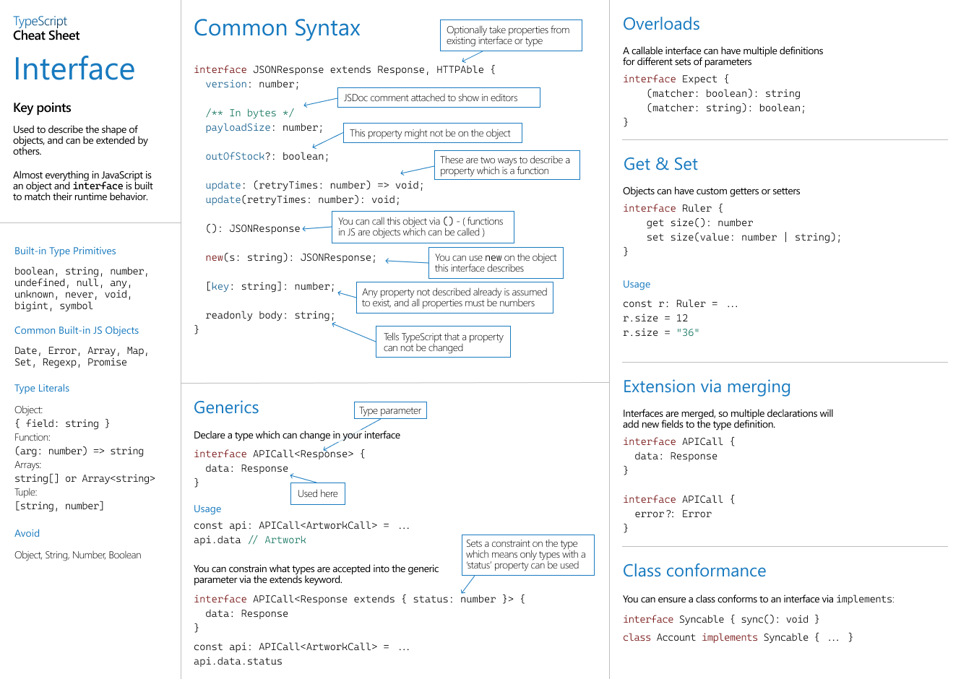
Методы массивов 1. map() 2. forEach() 3. reduce() 4. some() 5. every() 6. indexOf() 7. find() 8. filter() 9. slice(), substring() 10. splice() 11. isArray() 12. sort() 13. push() 14. pop() | https://javascript.info/array-methods | JavaScript | 🟡 Средне | 🔷 Не выполнено
find() vs some() vs every() | https://medium.com/@syedbabarali/javascript-use-cases-of-filter-find-map-reduce-some-every-f7796947e115 | JavaScript | 🟢 Легко | 🔷 Не выполнено
Методы строк: 1. includes() 2. replace() and replaceAll() 3. match() 4. indexOf() 5. slice() | https://javascript.info/string | JavaScript | 🟢 Легко | 🔷 Не выполнено
3 области видимости (scopes) | https://javascript.info/closure https://www.youtube.com/watch?v=SQP9VV5b9IM | JavaScript | 📈 Высокий приоритет/Сложно | 🔷 Не выполнено
Особенности метода sort() | https://javascript.info/array-methods#sort-fn | JavaScript | 🟡 Средне | 🔷 Не выполнено
Как работают прототипы в JavaScript? | https://dev.to/lydiahallie/javascript-visualized-prototypal-inheritance-47co | JavaScript | 📈 Высокий приоритет/Сложно | 🔷 Не выполнено
Shallow vs deep copy of object or array | https://stackoverflow.com/questions/122102/what-is-the-most-efficient-way-to-deep-clone-an-object-in-javascript/122704#122704 | JavaScript | 📈 Высокий приоритет/Сложно | 🔷 Не выполнено
Map() vs Object | https://stackoverflow.com/questions/18541940/map-vs-object-in-javascript | JavaScript | 📈 Высокий приоритет/Сложно | 🔷 Не выполнено
Set() vs Array | https://javascript.info/map-set#set | JavaScript | 🟢 Легко | 🔷 Не выполнено
Set vs WeakSet | https://javascript.info/weakmap-weakset | JavaScript | 📈 Высокий приоритет/Сложно | 🔷 Не выполнено
Обработка ошибок (Try, Catch, Finally) | https://javascript.info/try-catch | JavaScript | 🟡 Средне | 🔷 Не выполнено
Optional chaining | https://javascript.info/optional-chaining | JavaScript | 🟢 Легко | 🔷 Не выполнено
Nullish Coalescing Operator | Nullish Coalescing Operator | JavaScript | 🟡 Средне | 🔷 Не выполнено
Decorators | https://javascript.info/call-apply-decorators#decorators-and-function-properties | JavaScript | 📈 Высокий приоритет/Сложно | 🔷 Не выполнено
Как работает "Event loop" в JavaScript? | https://dev.to/lydiahallie/javascript-visualized-event-loop-3dif | Async JavaScript | 📈 Высокий приоритет/Сложно | 🔷 Не выполнено
Microtasks vs macrotasks | https://javascript.info/event-loop#macrotasks-and-microtasks | Async JavaScript | 🟢 Легко | 🔷 Не выполнено
Promise / then() / catch() / async await | https://javascript.info/promise-basics | Async JavaScript | 🟡 Средне | 🔷 Не выполнено
Promise.all, Promise.race, Promise.any | https://developer.mozilla.org/en-US/docs/Web/JavaScript/Reference/Global_Objects/Promise/all | Async JavaScript | 🟡 Средне | 🔷 Не выполнено
Error handling with promises | https://javascript.info/promise-error-handling | Async JavaScript | 🟡 Средне | 🔷 Не выполнено
Callback hell | https://wesbos.com/javascript/12-advanced-flow-control/69-refactoring-callback-hell-to-promise-land | Async JavaScript | 🟢 Легко | 🔷 Не выполнено
Аутентификация авторизация | https://portswigger.net/web-security/authentication | Security | 🟡 Средне | 🔷 Не выполнено
JWT, Oauth | https://portswigger.net/web-security/jwt | Security | 🟡 Средне | 🔷 Не выполнено
SQL инъекции | https://portswigger.net/web-security/sql-injection | Security | 📈 Высокий приоритет/Сложно | 🔷 Не выполнено
XSS | https://portswigger.net/web-security/cross-site-scripting | Security | 📈 Высокий приоритет/Сложно | 🔷 Не выполнено
CSRF | https://portswigger.net/web-security/csrf | Security | 📈 Высокий приоритет/Сложно | 🔷 Не выполнено
CORS | https://portswigger.net/web-security/cors https://web.dev/articles/cross-origin-resource-sharing | Security | 🟡 Средне | 🔷 Не выполнено
Content Security Policy (CSP) | https://portswigger.net/web-security/cross-site-scripting/content-security-policy | Security | 🟡 Средне | 🔷 Не выполнено
Typescript pros and cons | https://www.reddit.com/r/learnjavascript/comments/imoh86/what_are_the_pros_and_cons_of_using_typescript/ | TypeScript | 🟡 Средне | 🔷 Не выполнено
Что такое "type guard" в TypeScript? | https://www.typescriptlang.org/docs/handbook/2/narrowing.html#using-type-predicates | TypeScript | 🟢 Легко | 🔷 Не выполнено
Enums | https://blog.logrocket.com/typescript-enum/ | TypeScript | 🟡 Средне | 🔷 Не выполнено
Unknown vs any vs never | https://rahuulmiishra.medium.com/typescripts-any-vs-unknown-vs-never-when-and-how-to-use-them-35d81ea57c01 | TypeScript | 🟡 Средне | 🔷 Не выполнено
Typescript: Interface vs Type | https://www.typescriptlang.org/docs/handbook/2/everyday-types.html#differences-between-type-aliases-and-interfaces | TypeScript | 📈 Высокий приоритет/Сложно | 🔷 Не выполнено
Decorators | https://medium.com/better-programming/demystifying-typescript-5-decorators-6-examples-to-get-you-started-6861074c44e | TypeScript | 📈 Высокий приоритет/Сложно | 🔷 Не выполнено
Typescript generics | https://medium.com/better-programming/typescript-generics-90be93d8c292 https://www.youtube.com/watch?v=EcCTIExsqmI | TypeScript | 📈 Высокий приоритет/Сложно | 🔷 Не выполнено
Utility Types | https://habr.com/ru/articles/711686/ https://www.typescriptlang.org/docs/handbook/utility-types.html | TypeScript | 🟡 Средне | 🔷 Не выполнено
HTTP methods: GET, POST, PATCH, PUT, DELETE | https://restfulapi.net/http-methods/ | REST API | 🟡 Средне | 🔷 Не выполнено
PATCH vs PUT | https://restfulapi.net/http-methods/ | REST API | 🟢 Легко | 🔷 Не выполнено
REST vs REST API | https://restfulapi.net/ | REST API | 🟢 Легко | 🔷 Не выполнено
TCP vs UDP | https://nordvpn.com/blog/tcp-or-udp-which-is-better/?srsltid=AfmBOor1FalfNEhFBoJBHObg3Jkc-dVjNOYTi1QlvHdomfeSh8aGZ8S6 | Web protocols | 📈 Высокий приоритет/Сложно | 🔷 Не выполнено
HTTP vs HTTPS | https://howhttps.works/ | Web protocols | 🟡 Средне | 🔷 Не выполнено
REST API vs GraphQL | https://bytebytego.com/guides/what-is-graphql/ https://portswigger.net/web-security/graphql/what-is-graphql | Web protocols | 📈 Высокий приоритет/Сложно | 🔷 Не выполнено
JWT | https://portswigger.net/web-security/jwt | Web protocols | 🟡 Средне | 🔷 Не выполнено
Access and refresh tokens | https://auth0.com/blog/refresh-tokens-what-are-they-and-when-to-use-them/ | Web protocols | 🟡 Средне | 🔷 Не выполнено
Server response codes | https://en.wikipedia.org/wiki/List_of_HTTP_status_codes | Web protocols | 🟡 Средне | 🔷 Не выполнено
Протоколы передачи данных (HTTP/TCP/SSH/FTP) | https://otus.ru/nest/post/1919/ | Web protocols | 📈 Высокий приоритет/Сложно | 🔷 Не выполнено
HTTP vs HTTP2 | https://www.digitalocean.com/community/tutorials/http-1-1-vs-http-2-what-s-the-difference | Web protocols | 📈 Высокий приоритет/Сложно | 🔷 Не выполнено
WebSocket | https://javascript.info/websocket | Web protocols | 📈 Высокий приоритет/Сложно | 🔷 Не выполнено
Git rebase vs merge | https://www.atlassian.com/git/tutorials/merging-vs-rebasing | Git | 🟡 Средне | 🔷 Не выполнено
Branching strategies: GitFlow | https://www.youtube.com/watch?v=umiT0yIsSrc&t=11s | Git | 🟡 Средне | 🔷 Не выполнено
Trunk based Development | https://www.youtube.com/watch?v=31_IdSFvQrI | Git | 📈 Высокий приоритет/Сложно | 🔷 Не выполнено
Git Cherry pick | https://stackoverflow.com/a/9339460 https://www.atlassian.com/git/tutorials/cherry-pick | Git | 🟡 Средне | 🔷 Не выполнено
Git fetch vs git pull | https://about.gitlab.com/blog/git-pull-vs-git-fetch-whats-the-difference/ | Git | 🟡 Средне | 🔷 Не выполнено
Why Husky is useful? | https://leonardomontini.dev/husky-git-hooks/ | Git | 🟡 Средне | 🔷 Не выполнено
Пирамида тестирования | https://web.dev/articles/ta-strategies | Testing | 🟡 Средне | 🔷 Не выполнено
Unit testing | https://aws.amazon.com/what-is/unit-testing/ | Testing | 🟢 Легко | 🔷 Не выполнено
Integration testing | https://circleci.com/blog/unit-testing-vs-integration-testing/ | Testing | 🟡 Средне | 🔷 Не выполнено
White vs Black vs Gray box testing | https://www.accelq.com/blog/blackbox-vs-whitebox-vs-greybox-testing/ | Testing | 🟡 Средне | 🔷 Не выполнено
Smoke testing | https://www.reddit.com/r/QualityAssurance/comments/1dqpx39/comment/lda2g6v/?utm_source=share&utm_medium=web3x&utm_name=web3xcss&utm_term=1&utm_content=share_button | Testing | 🟢 Легко | 🔷 Не выполнено

Общий фидбек: Сильные стороны: Зоны для роста: Итоговый уровень:

Кейсы 💁‍♂️
Кейс 0. Какие ваши ЗП ожидания?
C учетом моего опыта в X лет на <технология> под high-load, создании проектов с нуля, поддержки огромных код баз в приложениях, которыми пользуются тысячи людей, я рассматриваю вилку XXXX USD gross

Кейс 1. Пример успеха или самая сложная задача (которая успешно была выполнена) 🧐✅ | Кейс 3. Пример конфликта, и как ты его решил (-а) 👹🤝 | Кейс 9. Пример фидбека, который изменил твою жизнь
дали оптимизировать страницу
не мог / не знал
узнал, сделал
стало работать на 3 секунду быстрее

Кейс 2. Пример эпичного провала и урок , который ты извлек 😩😇 | Кейс 4. Пример того, как ты проявил (-а) инициативу 🔥🚵‍♀️ | Кейс 10. Какие твои слабости?
 |  | Я задаю много вопросов

Кейс 5. Вы ДОЛЖНЫ НАНЯТЬ ИМЕННО МЕНЯ, потому что 💎💼 | Кейс 6. Как ты обучаешься и растешь? Как поддерживаешь свой уровень 🌟🚵‍♀️ | Кейс 11. Пример, когда ты продуктивно работал в команде

Кейс 7. Что ищешь на новой работе/как выглядит компания мечты? | Кейс 8. Почему решил уйти с предыдущего места | Кейс 12. Что тебе нравится в компании X?

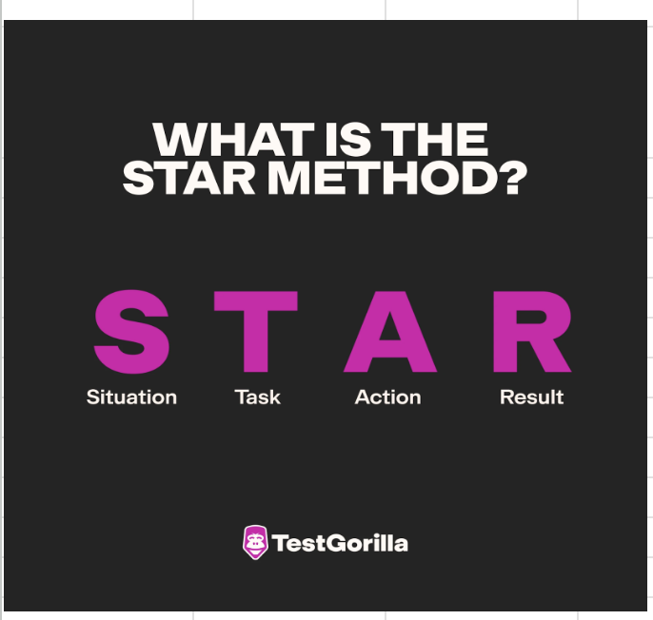
👉 STAR СИСТЕМА ДЛЯ ПОСТРОЕНИЯ ОТВЕТОВ 👈 | The underlying idea behind the STAR format is that it helps employers assess how candidates have responded to different situations, which helps them predict how employees handle similar future scenarios.
 | STAR INTERVIEW QUESTIONS and Answers (PASS GUARANTEED!) - YouTube
https://www.testgorilla.com/blog/star-method-interviews/

Самопрезентация для интервью 🗣
САММАРИ: | ПРИМЕР
0) Спасибо за интервью, я думаю, что оно пройдет продуктивно, и мы лучше узнаем друг друга 1) У меня ХХХХ лет опыта работы 2) Перечисление основного технического стека (React, Next.js, TS, JS, Redux ....) 3) Опыт работы в компаниях по типу <1, 2, 3> 4) Опыт работы в командах по Scrum, команды до ХХХ человек 5) Рассказать про текущий проект: небольшое описание проекта или компании - обязанность 1 - обязанность 2 - обязанность 3 - обязанность или что-то интересное 4 - какое-то достижение 6) что-то еще, например, что помогаешь в найме или был еще какой-то уникальный опыт работы 7) Сейчас я ищу международную/стабильную/продвинутую компанию, в которой я смогу полноценно развернуться | 0) Thanks for having me today and thanks for your time! I am sure we will make it productive. 1) My name is Oleg, and I am a Senior Golang Developer with over 10 years of commercial experience. I am pleased to meet you! 2) My primary programming language is Golang. I also work with PostgreSQL, ClickHouse, Redis, Elasticsearch, AWS, Docker, Kubernetes, Kafka, and RabbitMQ I have great experience writing high-quality code in the US and EU markets for high-load applications where the peak load was about 500k (five hundred K) events per second! 3) I think biggest strength is experience working for both startups and large corporations with hundgred of thousands users where I were developing monolith, microservice, and event-driven applications. I actually have built 5 microservices from scratch, and I am very proud of out because it gave a lot of experience in my career I have previously worked on cybersecurity, e-commerce, blockchain, and travel projects, participating in the full application development lifecycle from gathering requirements to final releases to production. I was even helping with DevOps things like developing CI/CD pipelines, setting up AWS clouds using Terraform, and working with Docker and Kubernetes 4) My vast experience includes wroking with colleagues and customers worldwide, including in the USA, and EU. 5) At my last company, the ctypto exchange platform, I was involved in many things and achieved a lot. I have solely developed a service for anti-fraud detection that was longly awaited, and finally our legal team has got a tool for their work. Previosly, it was done manually and consumed a lot of time. I have stabilied both company and the project because when I came to the company there were a lot to do. For example, I have started from automated tests that were already there for 2 years but they were not working, so I have fixed them, we minimized the number of bugs that were getting during the development. Also I had a big challenge o
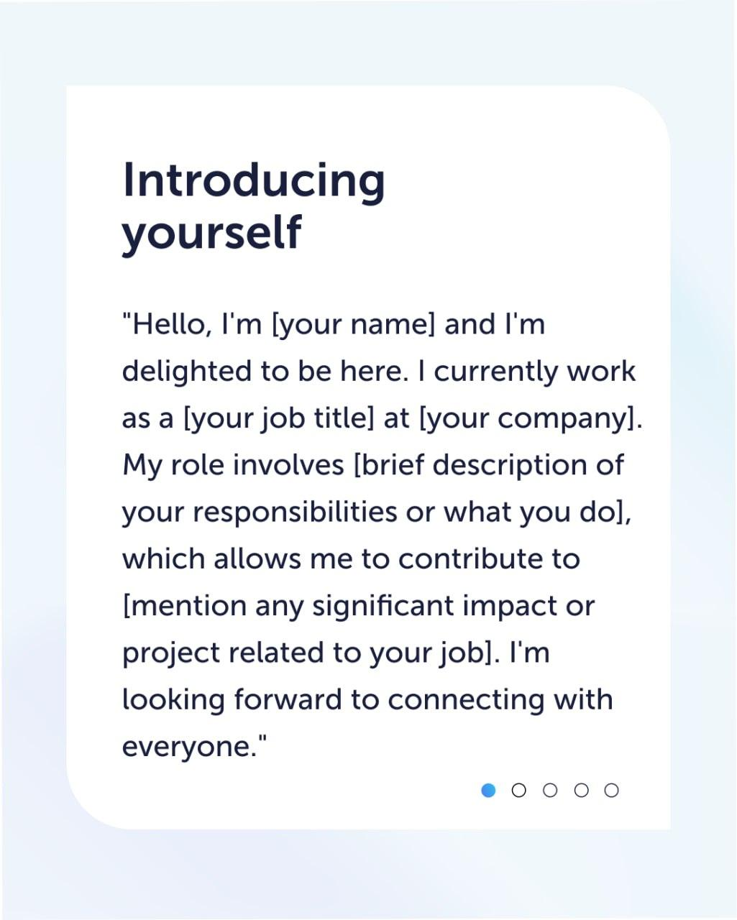

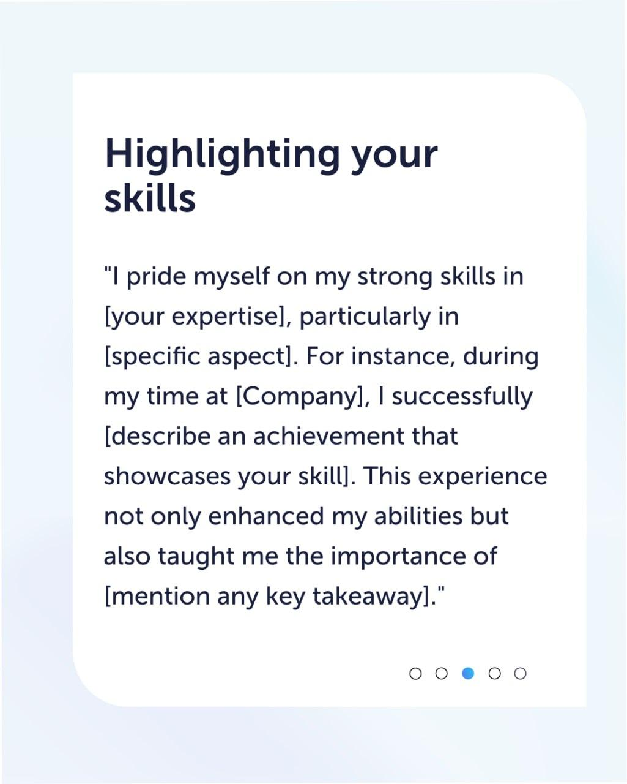



I’m a Software Engineer at EPAM with 5 years of experience in C++ and Go, specializing in backend development and with additional experience in frontend development using Qt/QML. Over the past two years I’ve acquired hands-on experience with GCP, gRPC, RabbitMQ, and I thrive in Agile and Scrum environment. My ability to learn quickly has been a key strength across my recent projects. For example on my previous project it took me just 2 months to dive into 3 million lines of C++ code, on my current project it took me one month to master Go microservices despite never having worked with Go before.I’m a Software Engineer at EPAM with 5 years of experience in C++ and Go, specializing in backend development and with additional experience in frontend development using Qt/QML. Over the past two years I’ve acquired hands-on experience with GCP, gRPC, RabbitMQ, and I thrive in Agile and Scrum environment. My ability to learn quickly has been a key strength across my recent projects. For example on my previous project it took me just 2 months to dive into 3 million lines of C++ code, on my current project it took me one month to master Go microservices despite never having worked with Go before. Beyond my professional work, I continuously seek ways to grow. At Yandex Backend School, I implemented a key feature using the CalDAV API for a voice assistant backend MVP that was later integrated into Yandex’s production system. I’ve often been asked on interviews ‘Have you ever built something from scratch?’ — since I worked in product companies mostly I didn’t have a chance to do so that’s why I decided to challenge myself and started my own messenger similar to WhatsApp that not only allowed me to discover new technologies but also get hands-on experience in building scalable, real-time systems from scratch. Apart from that I write linkedin technical posts about C++ and other technologies, sharing what I learn with the community. Additionally, I regularly do leetcode proble | Пример для FAANG

Beyond my professional work, I continuously seek ways to grow. At Yandex Backend School, I implemented a key feature using the CalDAV API for a voice assistant backend MVP that was later integrated into Yandex’s production system.

I’ve often been asked on interviews ‘Have you ever built something from scratch?’ — since I worked in product companies mostly I didn’t have a chance to do so that’s why I decided to challenge myself and started my own messenger similar to WhatsApp that not only allowed me to discover new technologies but also get hands-on experience in building scalable, real-time systems from scratch.

Apart from that I write linkedin technical posts about C++ and other technologies, sharing what I learn with the community.

Additionally, I regularly do leetcode problems, just to keep my mind in good shape.

I’m excited about the opportunity to bring my expertise, adaptability, and passion for learning to Google, where I can contribute to impactful projects and grow alongside world-class engineers

